Sheet2
三明城发物业有限公司办公家具报价单
序号 | 产品名称 | 数量 | 单位 | 规格 | 最高控制价 | 总价 | 图片
1 | 办公桌 | 1 | 套 | 材质: 人造板，1800*800*750mm，含侧柜，侧柜左右可选 | 1500
2 | 弓字椅 | 1 | 把 | 材质：钛合金+人造革，规格：整体高100cm，座位高46cm宽50cm深54cm | 340
3 | 办公桌椅（含办公椅包安装） | 1 | 套 | 1400*600*750 屏风高度1100mm、三胺板面板厚25mm、抽梯三层，主机架。 | 1113 |  | 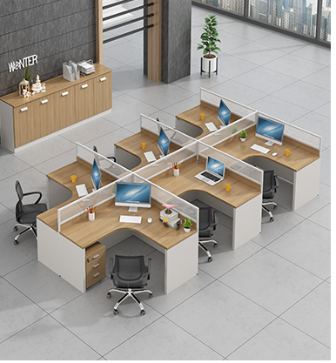
4 | 会议桌椅（含办公椅包安装） | 1 | 套 | 材质：E1级氰氨板，规格4000*1400cm+14把椅子 | 2800
5 | 会议椅 | 1 | 把 | 材质：塑料+网布，规格：整体高100cm，座位高46cm宽50cm深54cm | 195 |  | 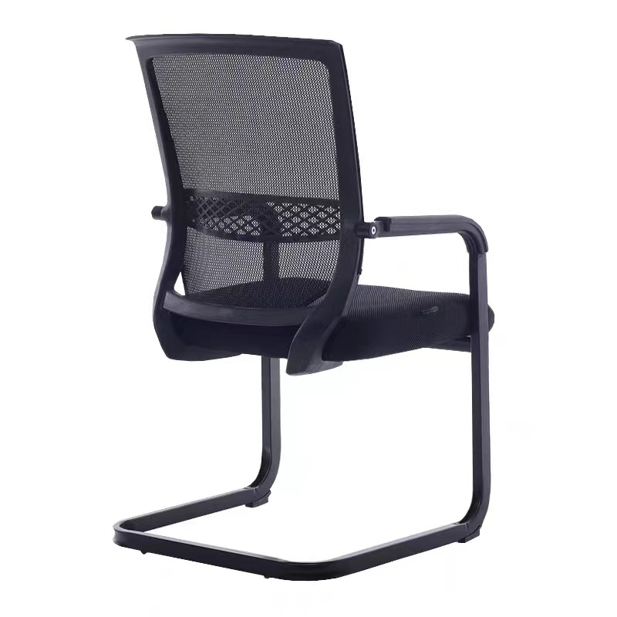
6 | 接待沙发+茶 几（玻璃） | 1 | 套 | 沙发1+1+3组合（三人沙发规格：1840*690*900mm）茶几材质：玻璃，规格：1200*600*450mm | 1650 |  | 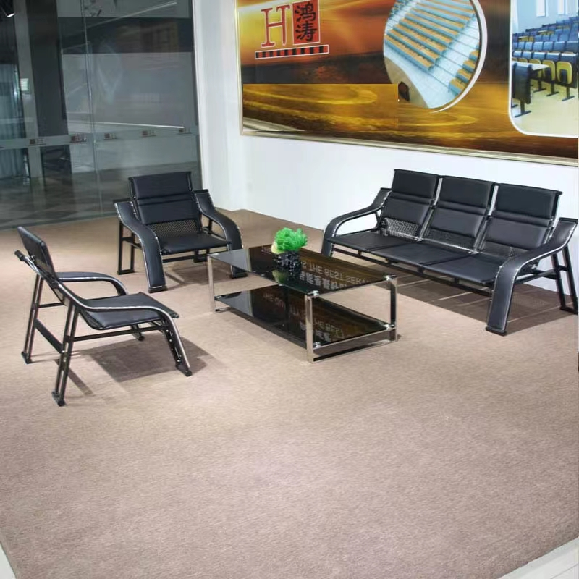
7 | 折叠桌 | 1 | 张 | 1800*400*750MM三聚氰胺板内部基材高密度板厚度2.5CM | 230 |  | 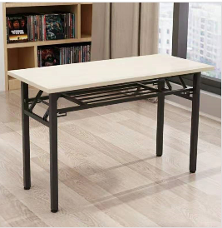
8 | 折叠椅 | 1 | 把 | 工程塑胶+喷涂折叠架（黑色），规格：座位高44cm，宽38.5cm，深38.5cm | 70 |  | 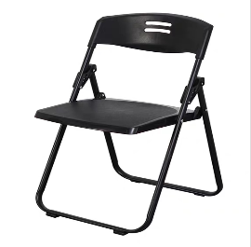
10 | 茶花塑料凳 | 1 | 把 | 材质：塑料，高55cm，宽29cm | 28 |  | 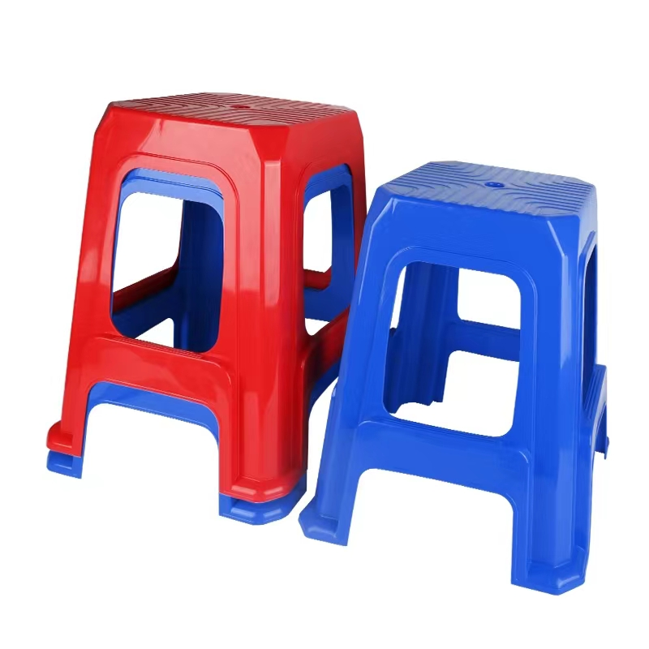
合计 |  |  |  |  | 7926

